Επισκόπηση
Παρακολούθηση έργου

Χρησιμοποιήστε αυτό το πρότυπο για να καταγράψετε σημαντικές πληροφορίες για το έργο, όπως σημαντικά ορόσημα και συγκεκριμένες εργασίες. | ΠΡΟΤΥΠΑ ΛΩΡΙΔΑΣ ΧΡΟΝΟΥ από Vertex42.com https://www.vertex42.com/ExcelTemplates/timeline.html

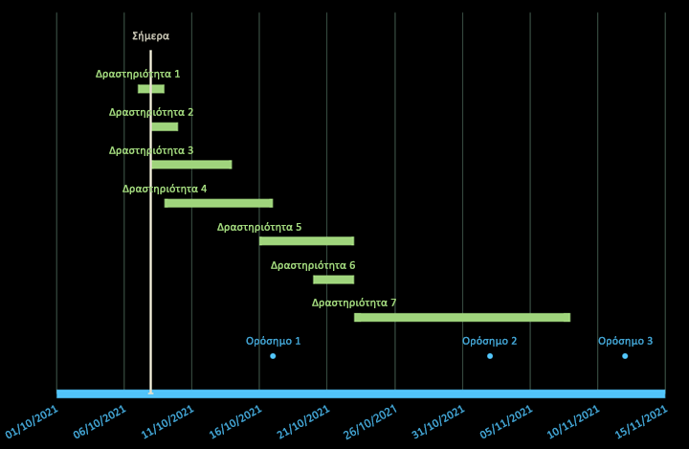
 | • Εισαγάγετε και διαγράψτε ολόκληρες γραμμές κατά την επεξεργασία των πινάκων δεδομένων
 | • Αποφύγετε να αφήσετε κενή τη στήλη ετικέτας
 | • Μορφοποιήστε μεμονωμένες ετικέτες δεδομένων ή δεικτών για την επισήμανση συγκεκριμένων συμβάντων

